2. 참가신청 서약서
참가 신청 서약서

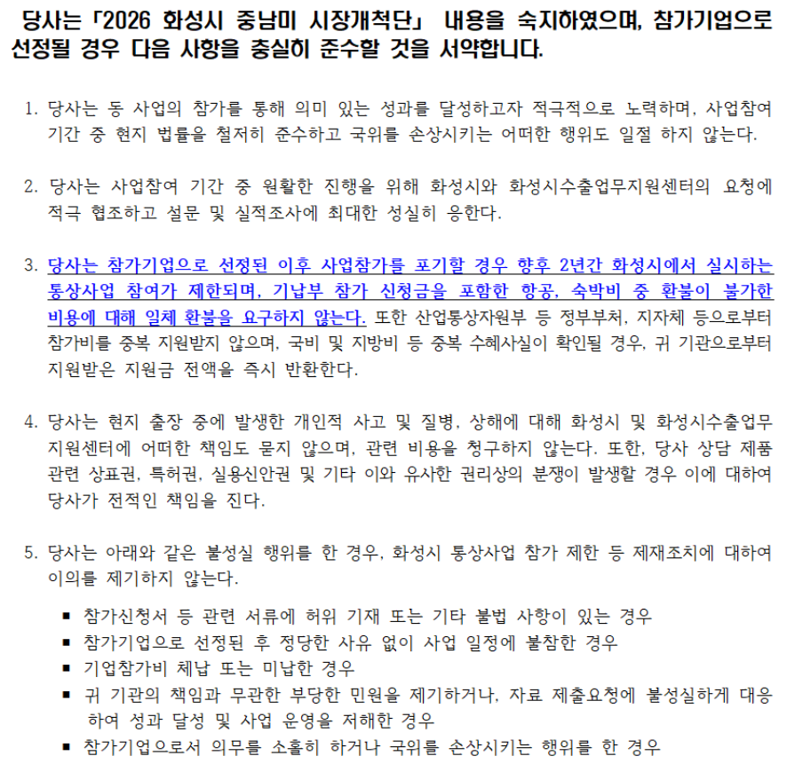

 | 2026년 월 일

 |  | 회사명 | 대표자 | (사용인감)

화성시장．화성시수출업무지원센터장귀하

3. 정보제공 동의서(기업 및 개인)
기업·개인(신용)정보의 수집·이용·제공 동의서

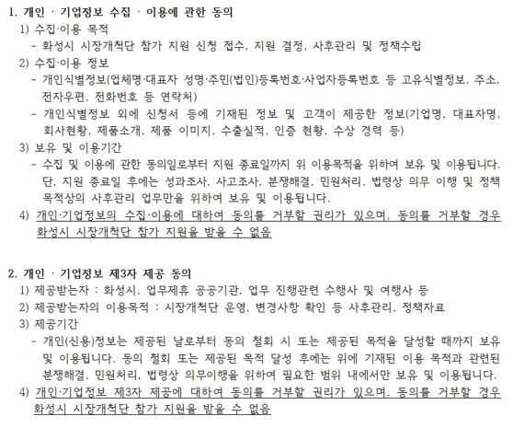

수입이용 동의 | 본인은 위 목적으로 본인의 기업 및 개인(신용)정보를 수집.이용하는것에 동의합니다.
 | ▶ 필수적 정보 (□ 동의함 □ 동의하지 않음) ▶ 선택적 정보(□ 동의함 □ 동의하지 않음)
제공동의 | 본인은 위 목적으로 본인의 기업 및 개인(신용)정보를 제공하는 것에 동의 합니다.
 | (□ 동의함 □ 동의하지 않음)

 |  |  | 2025년 월 일

 |  | 동의자(대표자) 성명 |  | (인)

화성시장．화성시수출업무지원센터장귀하

